상품제안서
내츄럴 스프링 다이어리 18절/40절 | 상품코드: S28575

 |  |  |  |  |  |  | 02-713-8555 | www.synergygift.co.kr
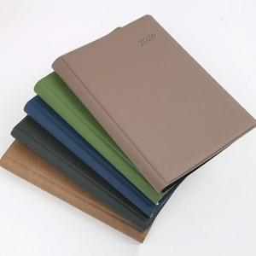

【상세/제작정보】

【인쇄/포장옵션】 | 금박, 은박, 안료박 / OPP(비닐)

【공급단가】 | 수량 | 100~ | 300~ | 500~ | 1,000~ | 3,000~
*VAT별도 | 40절노트식 | 5,300원 | 5,150원 | 5,020원 | 4,900원 | 4,750원
 | 18절노트식 | 6,200원 | 6,000원 | 5,850원 | 5,720원 | 5,550원

【상품 URL】 | https://www.synergygift.co.kr:443/src/goods_detail.php?gdno=28575

